3)SubProject新規登録
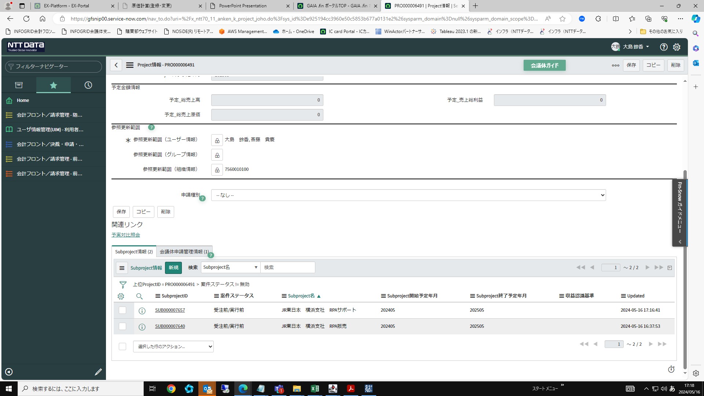
【SubProject新規登録】

例)本件の登録イメージ(WBSコードは異なるsubproject①②の数値管理をProjectで一括管理したい)
・Project RPA販売・サポート | ―SubProject① RPA販売
 | ―SubProject② RPAサポート

SubProject情報タブの「新規」をクリック
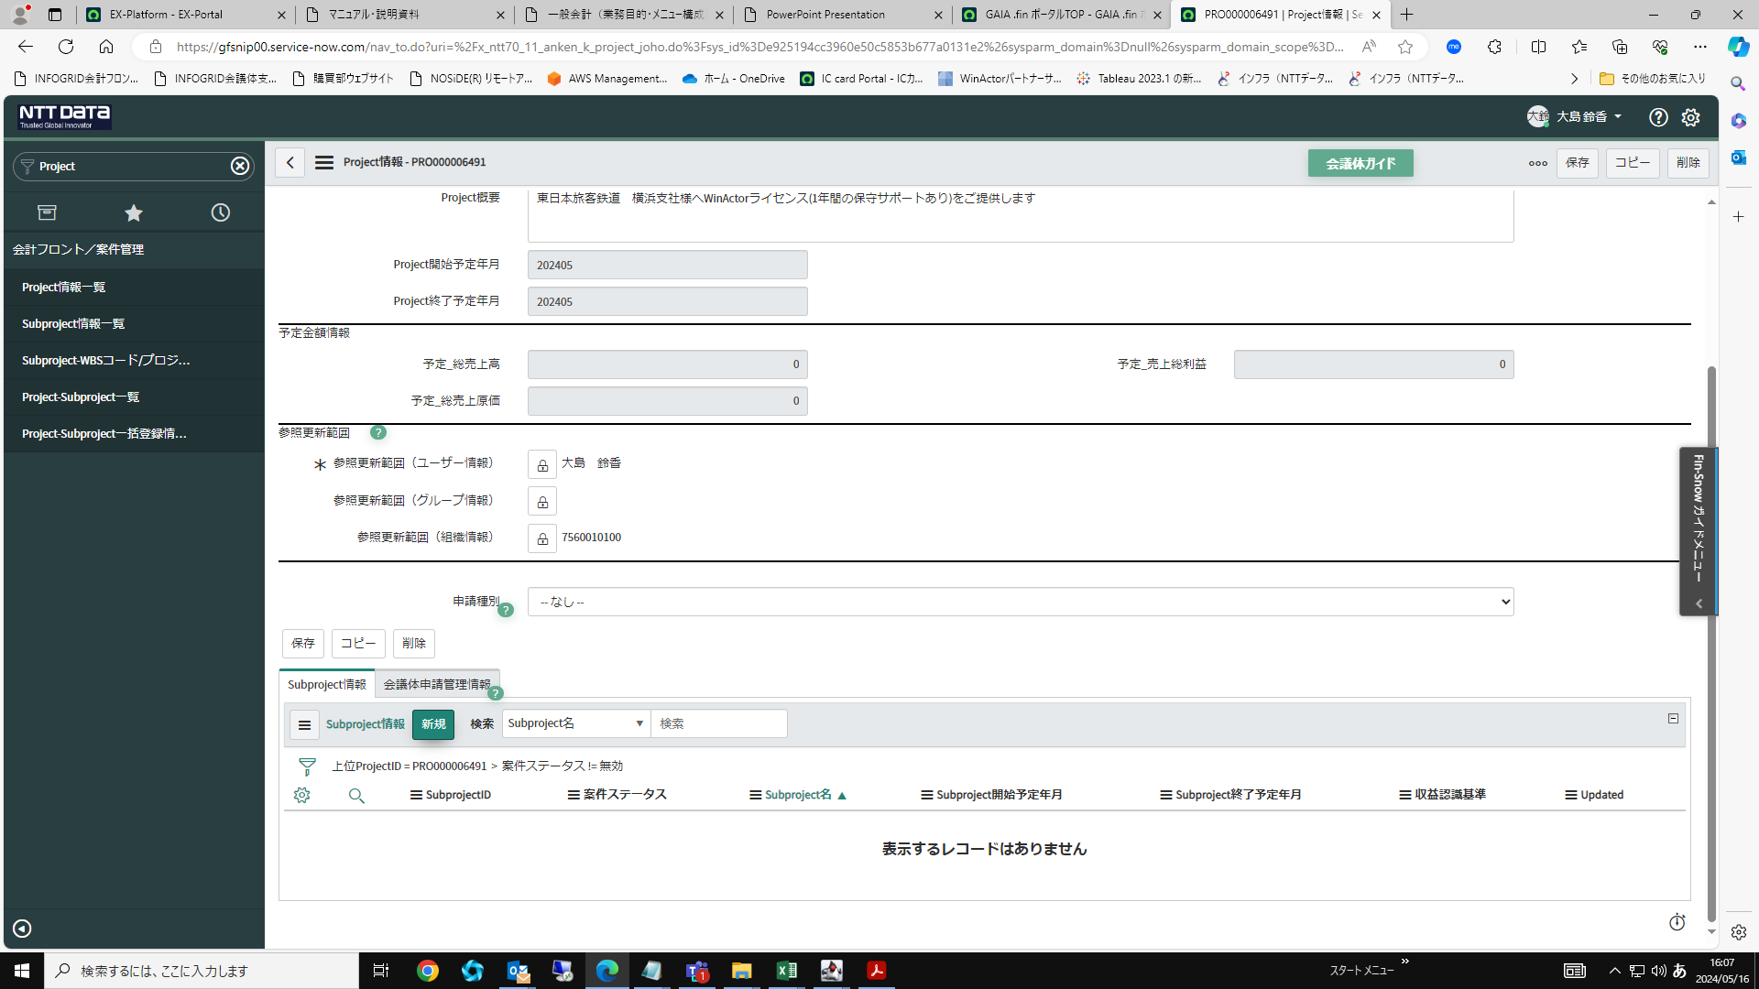

各項目を入力して、右上の「保存」をクリック
※案件により異なるので要確認
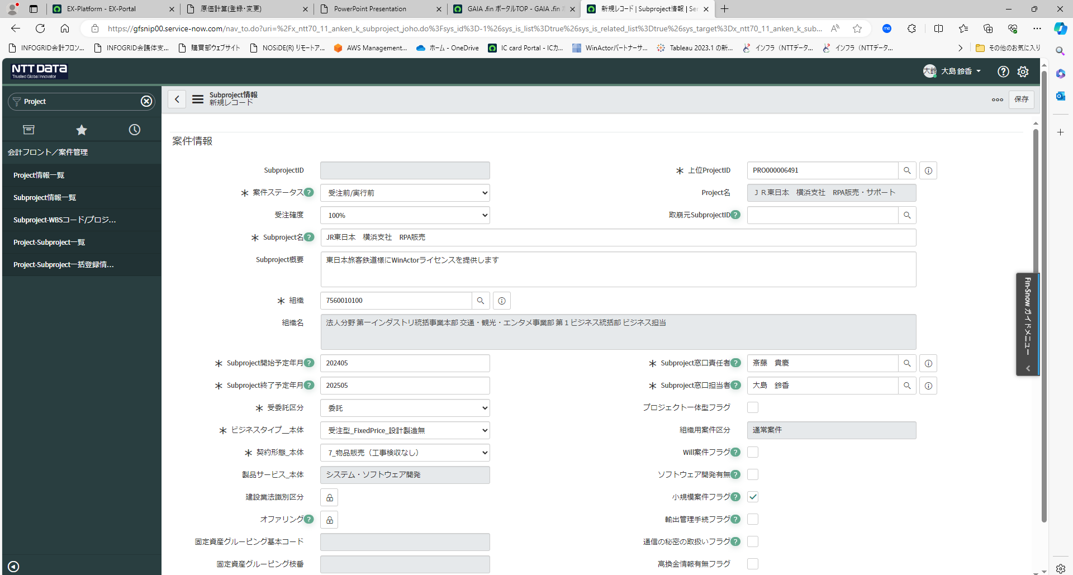

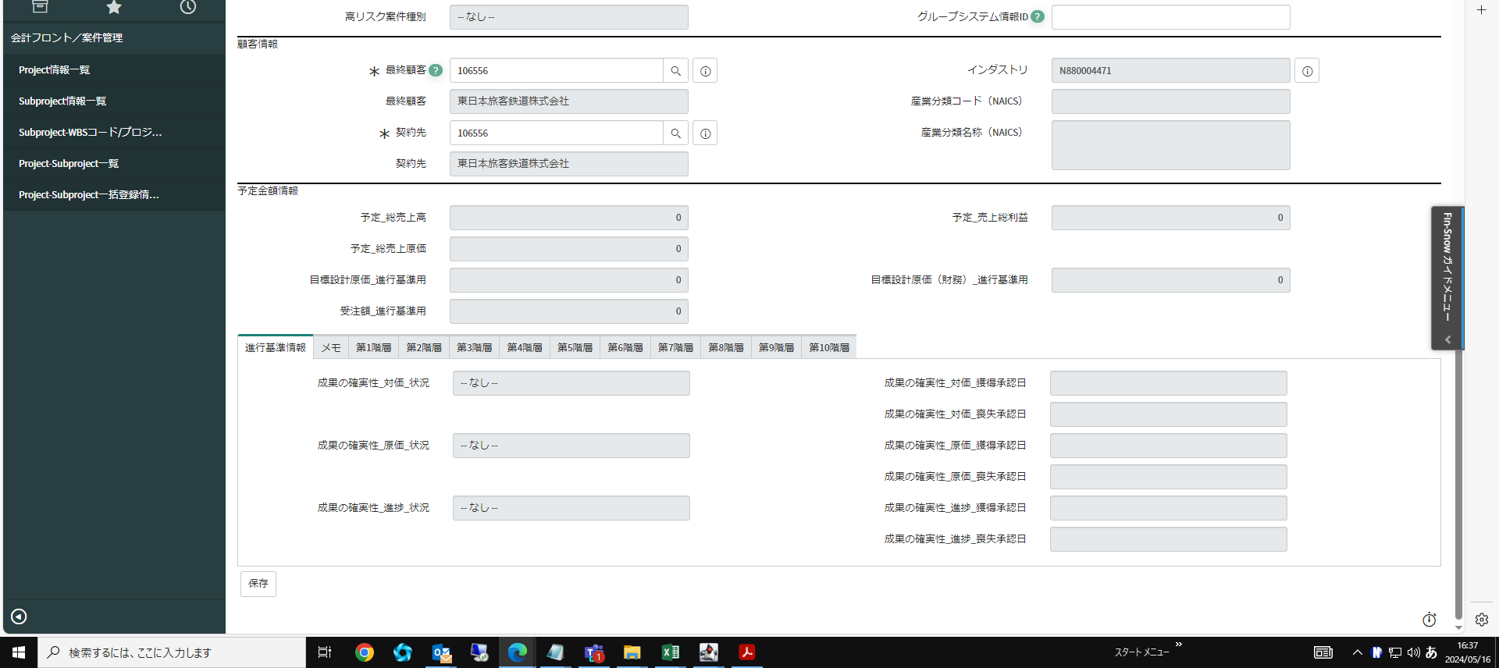

関連リンクから「プロジェクト特性情報」をクリック
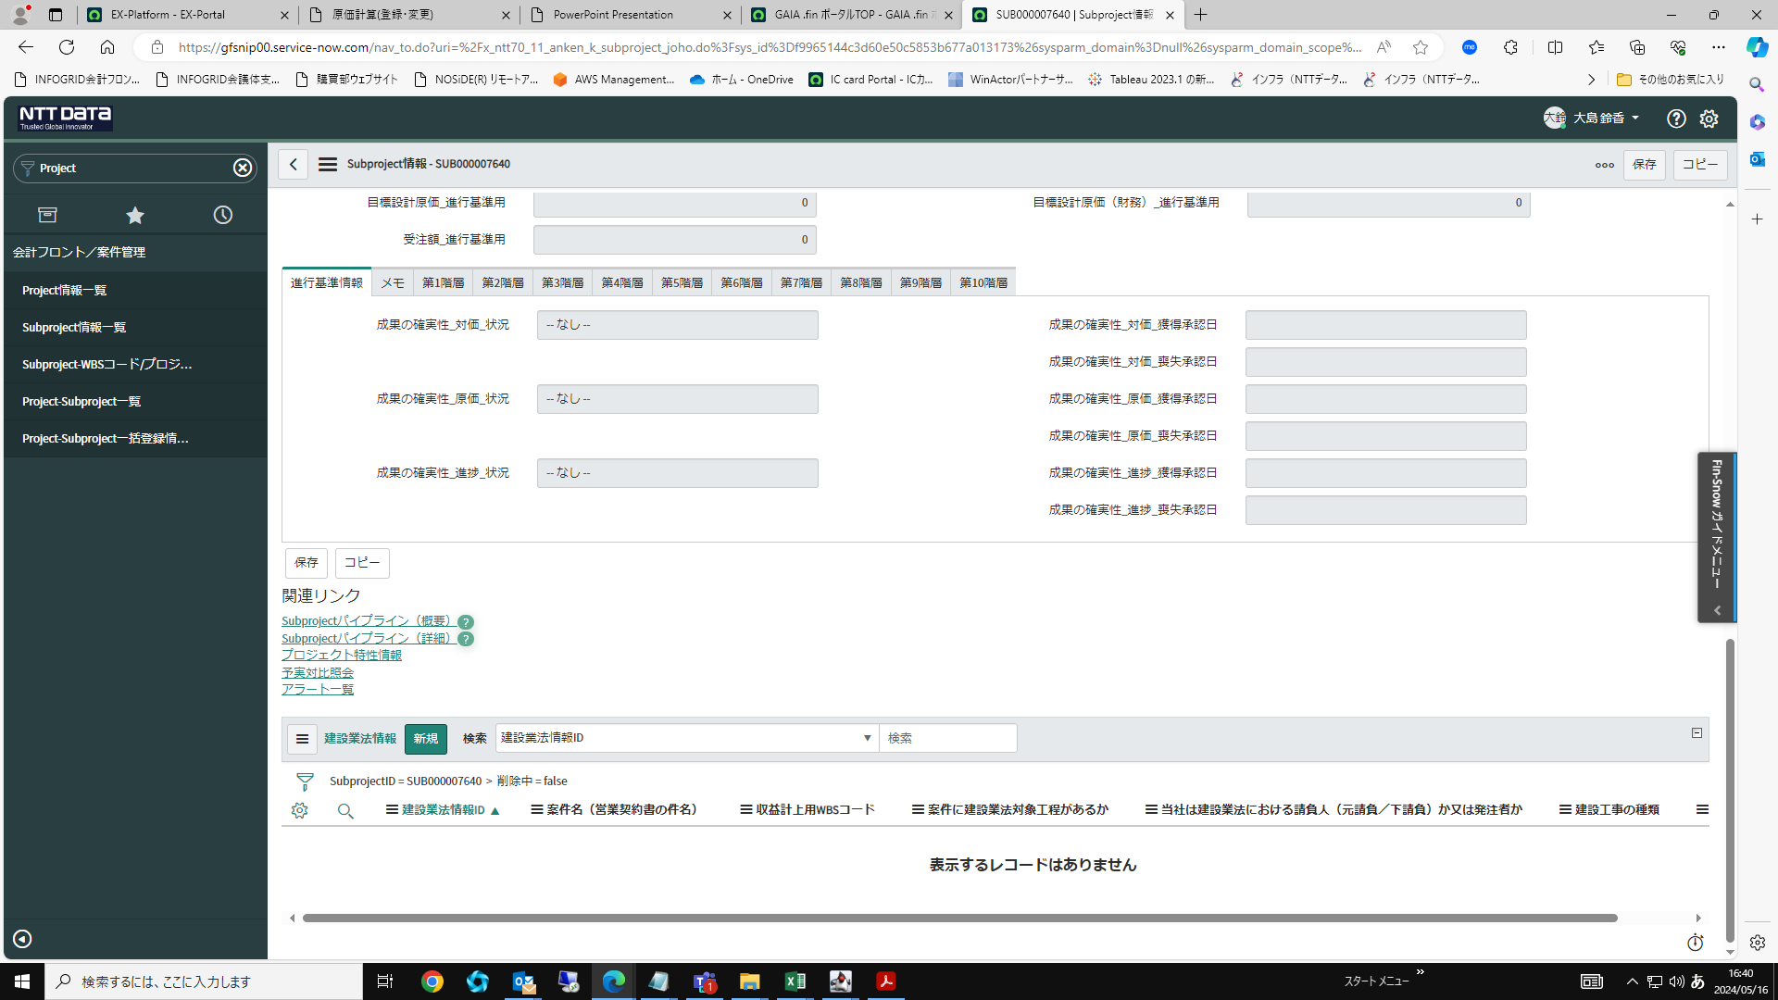

案件難度(P特性)を「対象外」で登録する
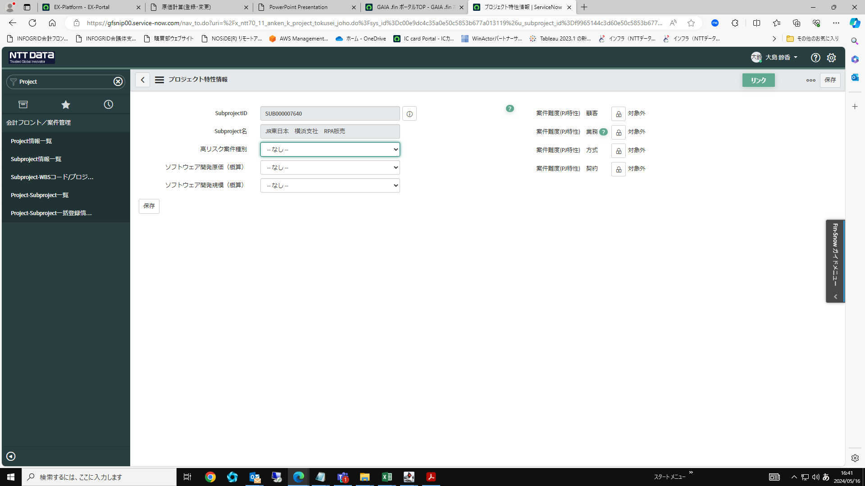

複数のSubProjectの登録が必要であれば同様に登録する
下記はSubProject②のRPAサポートの登録内容

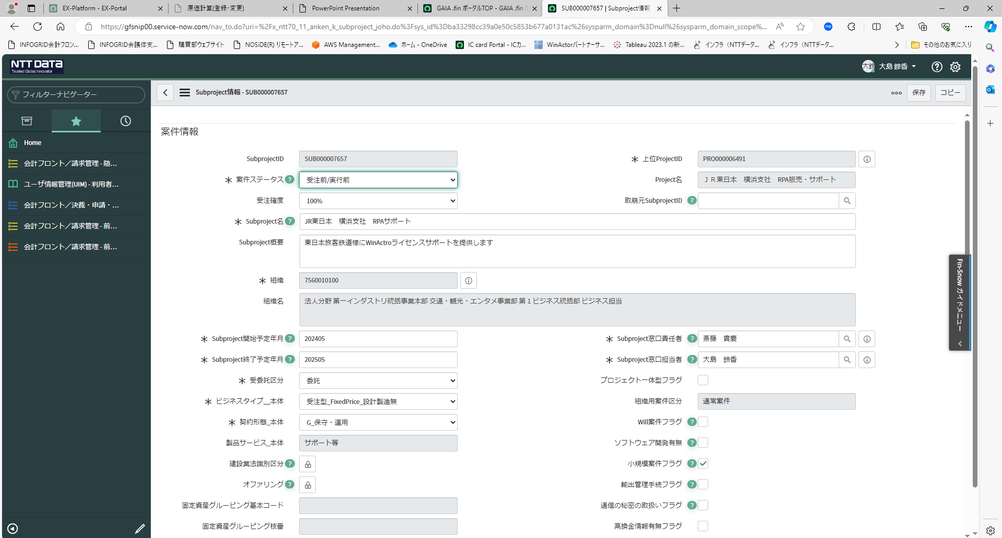

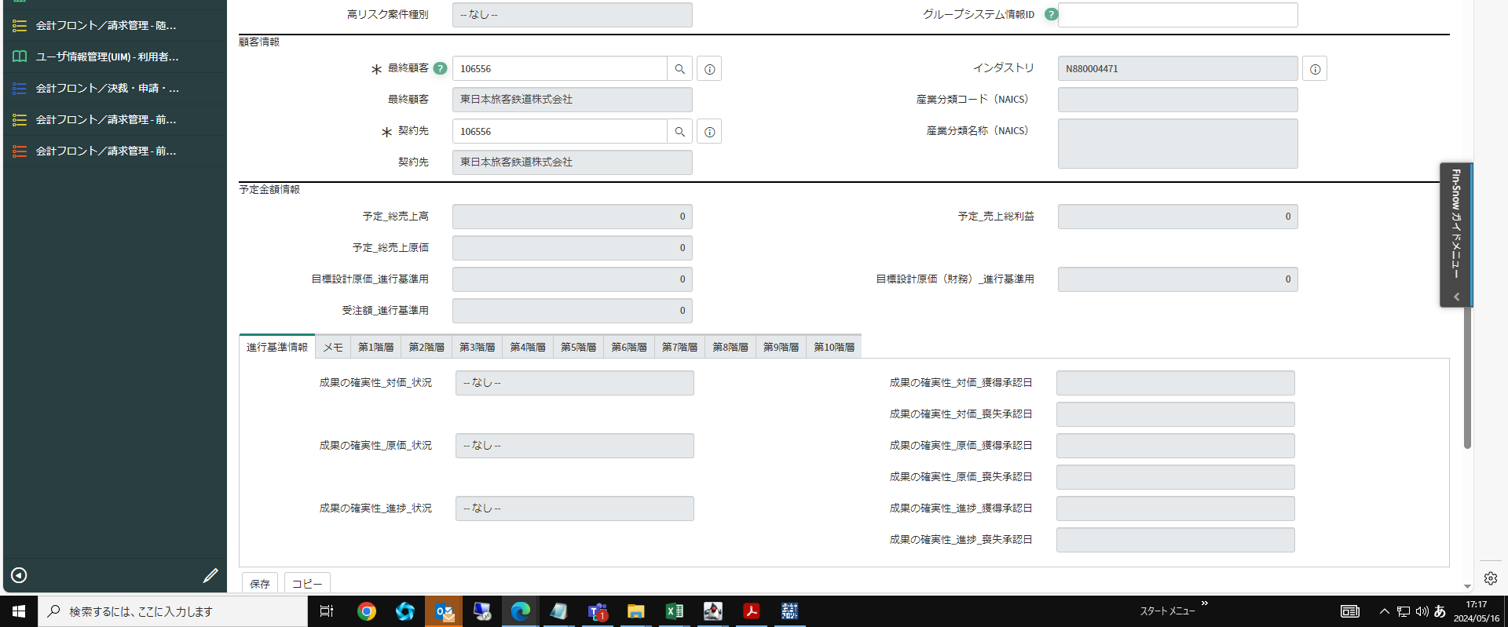

SubProject情報タブに登録したSubProjectが表示されている事を確認

